Los Chavos

KINDER
PRIMARIA
SECUNDARIA
BACHILLERATO
UNIVERSIDAD
OTROS

KINDER
KINDER
PRIMARIA
SECUNDARIA
BACHILLERATO
UNIVERSIDAD
OTROS
alegria



1.- | Jardin de Niños Mixto Tierra Blanca |  |  | 18.- | Enrique C. Rebsamen
2.- | Maria Gonzales de Barrera, Cojinillo |  |  | 19.- | Alfonso arroyo flores Tierra Blanca
3.- | Jose Maria Morelos, Galvan Caracas |  |  | 20.- | Rafael Ramirez Castañeda
4.- | Maria Enriqueta, Paso Coyote |  |  | 21 | HERBER SPENCER
5.- | Federico Froebel Pemex
6.- | Federico Froebel Hojas del Maiz
7.- | Ignacio Lopez Rayon, El Amate
8.- | Marie Curie, Joachin
9.- | Bertha Vonn, Salvador Gonzalo Garcia
10.- | Francisco I. Madero, Tierra Blanca |  | ☑
11.- | Guillermo H. Castro, Poblado 1
12.- | Club de Leones, Tierra Blanca
13.- | Antonio Caso, Torreon
14.- | Rafael Ramirez Castañeda, MiraFlores
15.- | Margarita Maza de Juarez, Torreon
16.- | Alegria Infantil, Obrera
17.- | Carmen Cano, El Jicaro

Escuela: | Jardin de Niños Mixto Tierra Blanca |  | Lugar: | Tierra Blanca |  | Colonia: | Tierra Blanca el viejo

 |  | LUNES/GALA |  |  |  | DIARIO |  |  | EDUCACION FISICA/DEPORTIVO
LOGO |  | BLUSA ESPECIAL BLANCA |  |  |  | PLAY C/R SERIGRAFIADA |  | FALDA SHORT MARINO
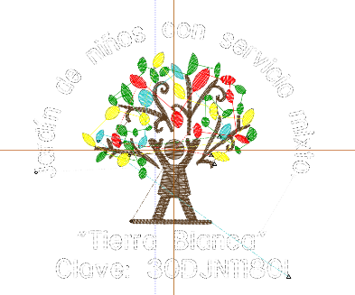
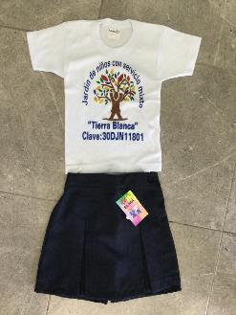

IR ARRIBA

 |  | LUNES/GALA |  |  |  | DIARIO |  |  | EDUCACION FISICA/DEPORTIVO
 |  | CAMISA M/C BCA |  | PANTALON MARINO |  | PLAY C/R SERIGRAFIADA |  | SHORT LISO GAB MARINO
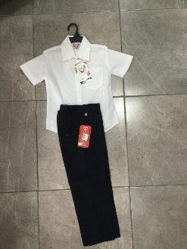
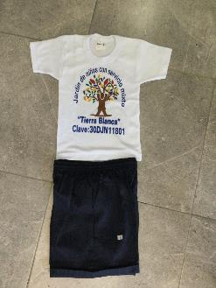

Escuela: | Maria Gonzales de Barrera |  | Lugar: | Tierra Blanca |  | Colonia: | Cojinillo

 |  | LUNES/GALA |  |  |  | DIARIO |  |  | EDUCACION FISICA/DEPORTIVO
LOGO |  |  |  |  |  | FALDA SHORT AMARILLA |  | PLAY C/R SERIGRAFIADA



IR ARRIBA

 |  | LUNES/GALA |  |  |  | DIARIO |  |  | EDUCACION FISICA/DEPORTIVO
LOGO |  |  |  |  |  | SHORT LISO GAB AMARILLO |  | PLAY C/R SERIGRAFIADA



Escuela: | Jose Maria Morelos |  | Lugar: | Mata Anonilla |  | Colonia: | Galvan Caracas

 |  | LUNES/GALA |  |  |  | DIARIO |  |  | EDUCACION FISICA/DEPORTIVO
LOGO |  |  |  |  |  | POLO CIELO CON LOGO |  | FALDA ESCOCESA | PLAY C/R BLANCA | SHORT FELPA MARINO
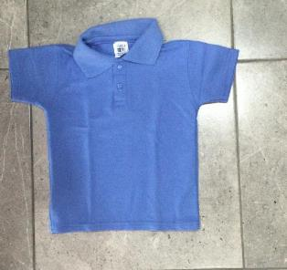
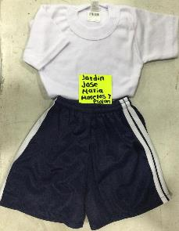
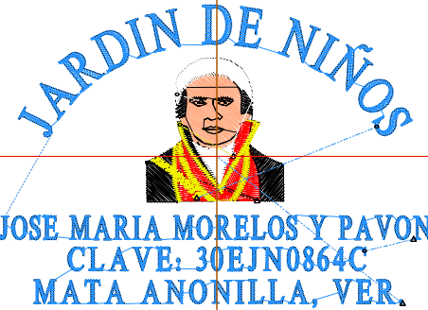

IR ARRIBA

 |  | LUNES/GALA |  |  |  | DIARIO |  |  | EDUCACION FISICA/DEPORTIVO
LOGO |  |  |  |  |  | POLO CIELO CON LOGO |  | PANTALON MARINO | PLAY C/R BLANCA | SHORT FELPA MARINO
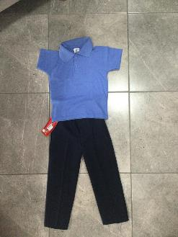

Escuela: | Maria Enriqueta |  | Lugar: | Paso Coyote |  | Colonia: | Paso Coyote

 |  | LUNES/GALA |  |  |  | DIARIO |  |  | EDUCACION FISICA/DEPORTIVO
LOGO |  |  |  |  |  | SHORT RESORTE GAB ROJO |  | PLAY POLO BCA CON LOGO | PLAYERA C/R LISA BLANCA | SHORT FELPA ROJO RAYAS BCAS
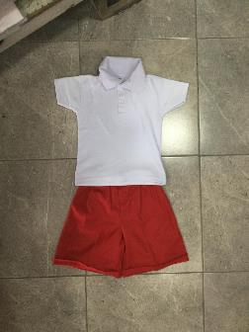
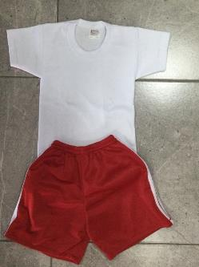

IR ARRIBA

 |  | LUNES/GALA |  |  |  | DIARIO |  |  | EDUCACION FISICA/DEPORTIVO
LOGO |  |  |  |  |  | SHORT RESORTE GAB ROJO |  | PLAY POLO BCA CON LOGO | PLAYERA C/R LISA BLANCA | SHORT FELPA ROJO RAYAS BCAS

Escuela: | Federico Froebel |  | Lugar: | Tierra Blanca |  | Colonia: | Pemex

 |  | LUNES/GALA |  |  |  | DIARIO |  |  | EDUCACION FISICA/DEPORTIVO
LOGO |  | FALDA TALLE BAJO BCA C/ LINEA ROJA |  | BLUSA BCA C/BIES ROJO |  | FALDA SHORT ROJO |  | PLAY POLO C/ROJO CON LOGO
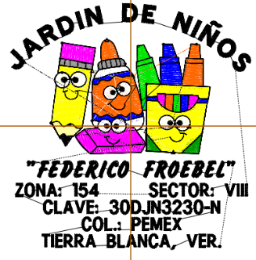

IR ARRIBA

 |  | LUNES/GALA |  |  |  | DIARIO |  |  | EDUCACION FISICA/DEPORTIVO
LOGO |  |  |  |  |  | SHORT FELPA ROJO |  | PLAY C/ROJO CON LOGO

Escuela: | Federico Froebel |  | Lugar: | Tierra Blanca |  | Colonia: | Hoja del Maiz

 |  | LUNES/GALA |  |  |  | DIARIO |  |  | EDUCACION FISICA/DEPORTIVO
LOGO |  |  |  |  |  | PLAY POLO ESPECIAL |  | FALDA SHORT ESCOCESA | PLAY C/R SERIGRAFIADA
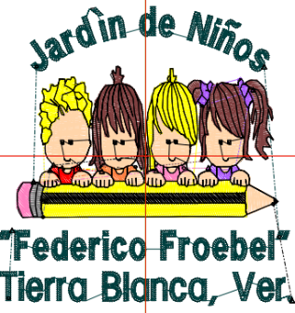
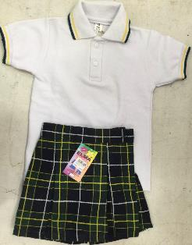
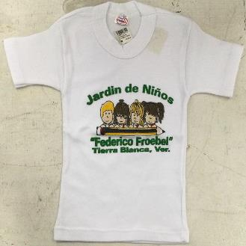

IR ARRIBA

 |  | LUNES/GALA |  |  |  | DIARIO |  |  | EDUCACION FISICA/DEPORTIVO
LOGO |  |  |  |  |  | PLAY POLO ESPECIAL |  | SHORT ESCOCES | PLAY C/R SERIGRAFIADA
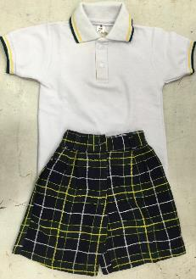

Escuela: | Ignacio Lopes Rayon |  | Lugar: | El Amate |  | Colonia: | El Amate

 |  | LUNES/GALA |  |  |  | DIARIO |  |  | EDUCACION FISICA/DEPORTIVO
LOGO |  |  |  |  |  | PLAY C/R SERIGRAFIADA |  | FALDA SHORT MILRAYAS ROJO
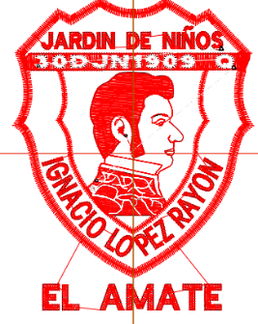
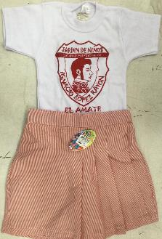

IR ARRIBA

 |  | LUNES/GALA |  |  |  | DIARIO |  |  | EDUCACION FISICA/DEPORTIVO
LOGO |  |  |  |  |  | PLAY C/R SERIGRAFIADA |  | SHORT MILRAYAS ROJO
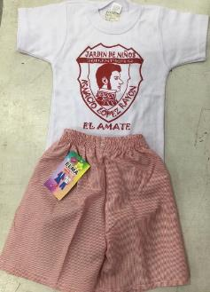

Escuela: | Maria Curie |  | Lugar: | Joachin |  | Colonia: | Joachin

 |  | LUNES/GALA |  |  |  | DIARIO |  |  | EDUCACION FISICA/DEPORTIVO
LOGO |  |  |  |  |  | BICOLOR CON LOGO |  | FALDA SHORT MARINO | PLAY SER | SHORT FELPA MARINO
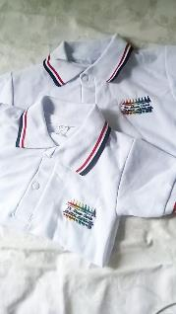
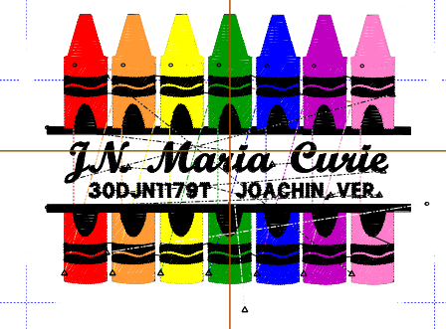
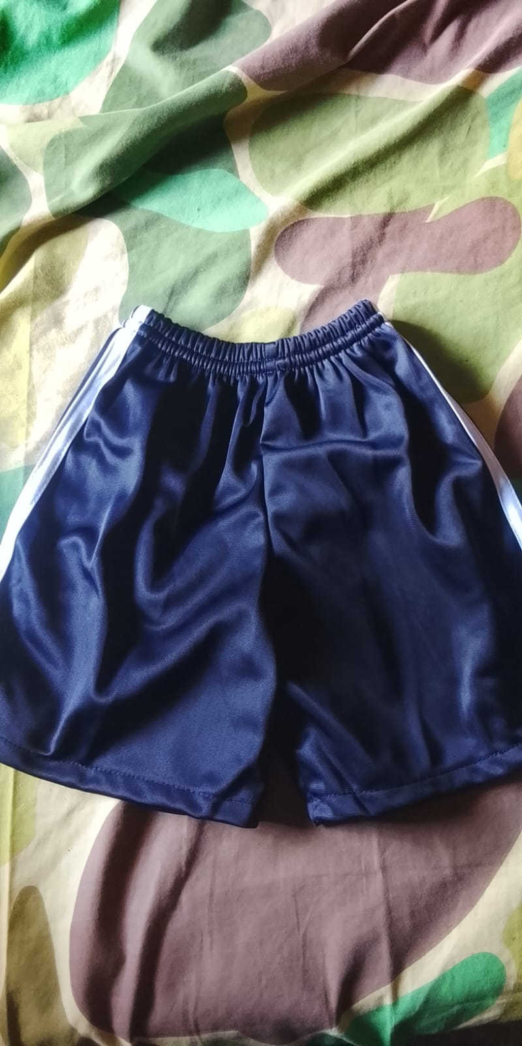

IR ARRIBA

 |  | LUNES/GALA |  |  |  | DIARIO |  |  | EDUCACION FISICA/DEPORTIVO
LOGO |  |  |  |  |  | BICOLOR CON LOGO |  | PANTALON MARINO | PLAY SER | SHORT FELPA MARINO

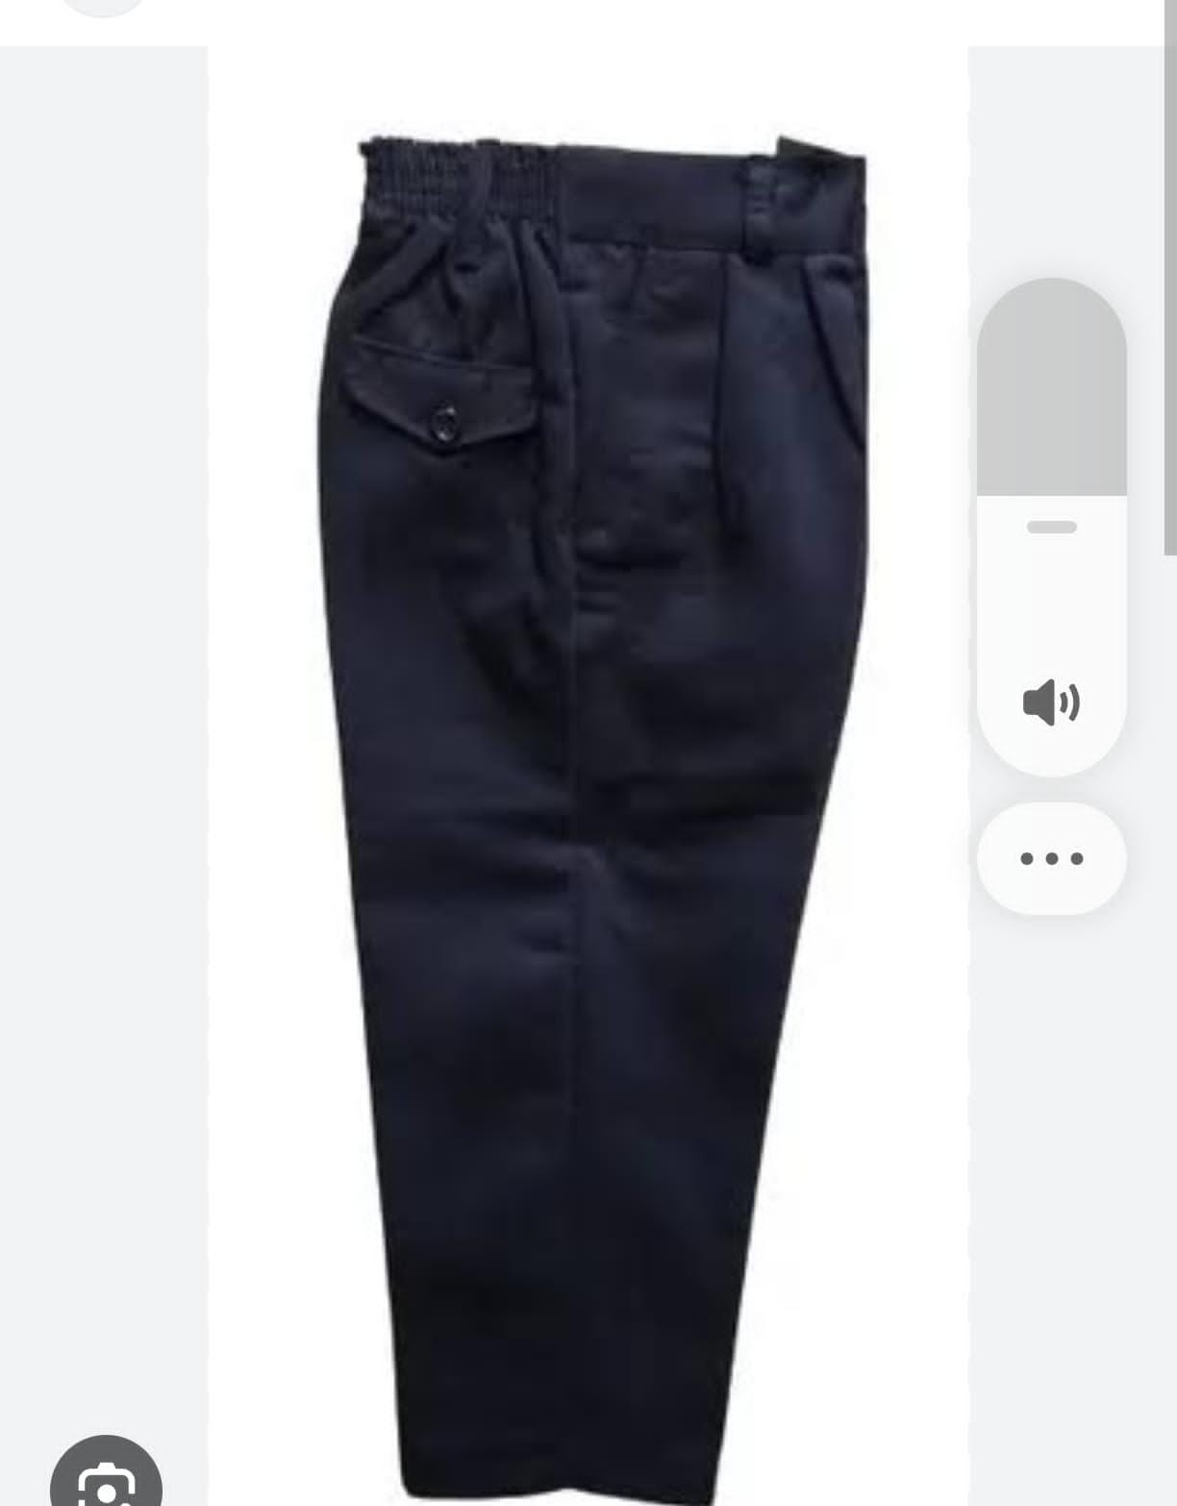
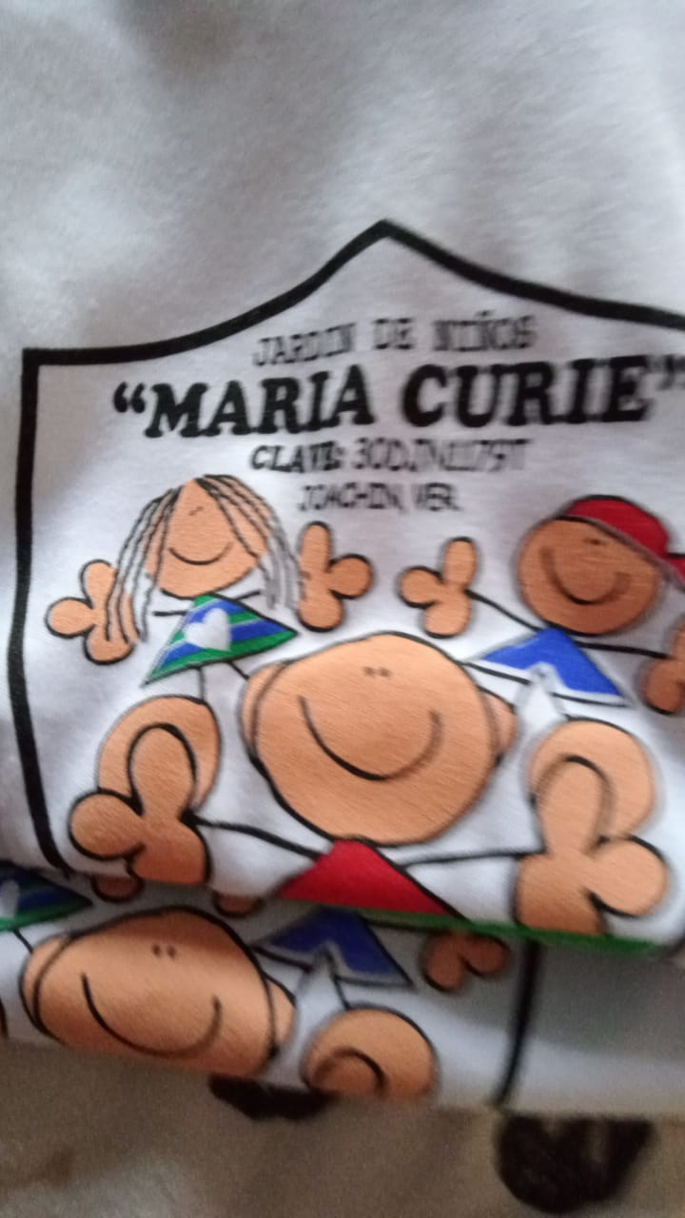

Escuela: | Bertha Voon |  | Lugar: | Salvador Gonzalo |  | Colonia: | Salvador Gonzalo Garcia

 |  | LUNES/GALA |  |  |  | DIARIO |  |  | EDUCACION FISICA/DEPORTIVO
LOGO |  | PLAYERA POLO ESPECIAL CIELO |  | FALDA SHORT MILRAYAS LINEA CIELO |  | POLO ESPECIAL LINEAS CIELO CON LOGO |  | FALDA SHORT MILRAYAS AZUL | PLAYERA C/V ESPECIAL CIELO | FALDA SHORT CIELO
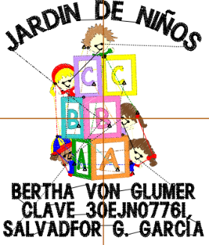
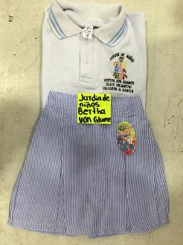
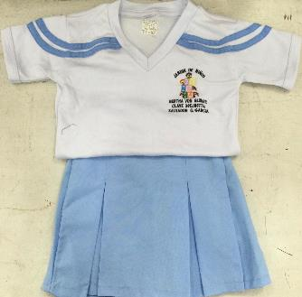

IR ARRIBA

 |  | LUNES/GALA |  |  |  | DIARIO |  |  | EDUCACION FISICA/DEPORTIVO
LOGO |  | PLAY POLO ESPECIAL LINEAS CIELO |  | SHORT MIL RAYAS CIELO |  | PLAY POLO ESPECIAL LINEAS CIELO CON LOGO |  | SHORT MIL RAYAS CIELO | PLAYERA C/V LINEAS CIELO | SHORT CIELO LISO
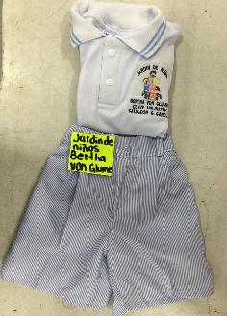
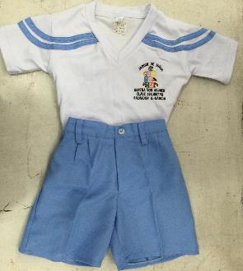

Escuela: | Francisco I. Madero |  | Lugar: | Tierra Blanca |  | Colonia: | Centro

 |  | LUNES/GALA |  |  |  | DIARIO |  |  | EDUCACION FISICA/DEPORTIVO
LOGO |  |  |  |  |  | POLO AMARILLA PLATANO |  | FALDA SHORT CAQUI
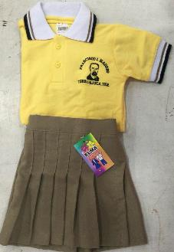

IR ARRIBA

 |  | LUNES/GALA |  |  |  | DIARIO |  |  | EDUCACION FISICA/DEPORTIVO
LOGO |  |  |  |  |  | POLO AMARILLA PLATANO |  | SHORT GABARDINA CAQUI
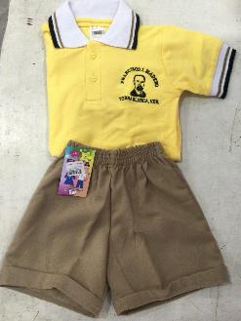

Escuela: | Guillermo H. Castro |  | Lugar: | Ideal de Abajo |  | Colonia: | Poblado 1

 |  | LUNES/GALA |  |  |  | DIARIO |  |  | EDUCACION FISICA/DEPORTIVO
LOGO |  | BLUSA DE RAYOS ESP |  |  |  | BLUSA DE RAYOS ESPECIAL |  | FALDA SHORT MARINO TERGAL
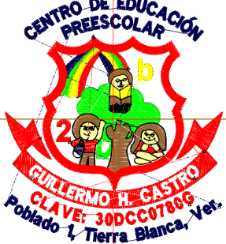

IR ARRIBA

 |  | LUNES/GALA |  |  |  | DIARIO |  |  | EDUCACION FISICA/DEPORTIVO
LOGO |  |  |  |  |  | CAMISA DE RAYOS ESPECIAL |  | SHORT LISO MARINO GABARDINA | PLAY BICOLOR | SHORT MARINO BICOLOR


Escuela: | Club de Leones |  | Lugar: | Tierra Blanca |  | Colonia: | Centro

 |  | LUNES/GALA |  |  |  | DIARIO |  |  | EDUCACION FISICA/DEPORTIVO
LOGO |  | FALDA SHORT A.MARINO |  |  |  | FALDA SHORT A.MARINO |  | PLAY POLO BCA CON LOGO | PLAY C/R SERIGRAFIADA

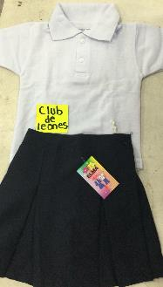
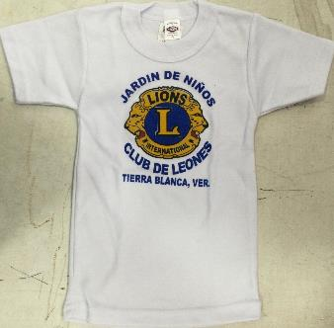

IR ARRIBA

 |  | LUNES/GALA |  |  |  | DIARIO |  |  | EDUCACION FISICA/DEPORTIVO
LOGO |  |  |  |  |  | PLAY POLO BCA CON LOGO |  | SHORT GABARDINA LISO RESORTE | PLAY C/R SERIGRAFIADA
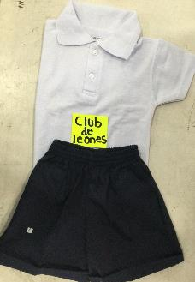

Escuela: | Antonio Caso |  | Lugar: | Tierra Blanca |  | Colonia: | Torreon

 |  | LUNES/GALA |  |  |  | DIARIO |  |  | EDUCACION FISICA/DEPORTIVO
LOGO |  | PLAY POLO BCA CON LOGO |  |  |  | PLAY POLO BCA CON LOGO |  | FALDA SHORT ESCOCESA AZUL C/BLANCO
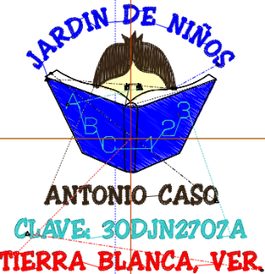

IR ARRIBA

 |  | LUNES/GALA |  |  |  | DIARIO |  |  | EDUCACION FISICA/DEPORTIVO
LOGO |  |  |  |  |  | PLAY POLO CON LOGO |  | SHORT CUADRO AZUL

Escuela: | Rafael Ramirez Castañeda |  | Lugar: | Tierra Blanca |  | Colonia: | Miraflores

 |  | LUNES/GALA |  |  |  | DIARIO |  |  | EDUCACION FISICA/DEPORTIVO
LOGO |  |  |  |  |  | PLAYERA POLO BCA CON LOGO |  | FALDA SHORT MIL RAYAS AZUL | PLAY C/R SERIGRAFIADA
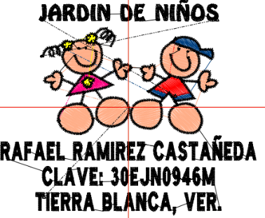
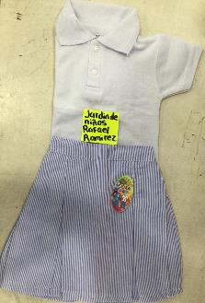
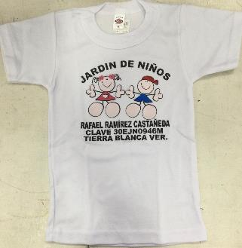

IR ARRIBA

 |  | LUNES/GALA |  |  |  | DIARIO |  |  | EDUCACION FISICA/DEPORTIVO
LOGO |  |  |  |  |  | PLAY POLO BCA CON LOGO |  | SHORT MIL RAYAZ AZUL | PLAY C/R SERIGRAFIA
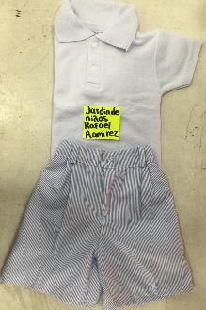

Escuela: | Margarita Maza de Juarez |  | Lugar: | Tierra Blanca |  | Colonia: | Torreon

 |  | LUNES/GALA |  |  |  | DIARIO |  |  | EDUCACION FISICA/DEPORTIVO
LOGO |  |  |  |  |  | PLAY POLO CON LINEA CIELO EN CUELLO CON LOGO |  | FALDA SHORT A.CIELO
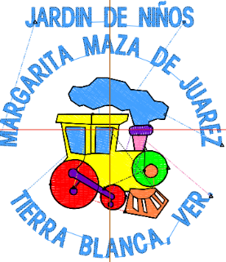

IR ARRIBA

 |  | LUNES/GALA |  |  |  | DIARIO |  |  | EDUCACION FISICA/DEPORTIVO
LOGO |  |  |  |  |  | PLAY POLO CON LINEA CIELO EN CUELLO CON LOGO |  | SHORT LISO A. CIELO

Escuela: | Alegria Infantil |  | Lugar: | Tierra Blanca |  | Colonia: | Obrera

 |  | LUNES/GALA |  |  |  | DIARIO |  |  | EDUCACION FISICA/DEPORTIVO
LOGO |  |  |  |  |  | PLAY POLO C/MARINO C/LOGO |  | SHORT MARINO FELPA | PLAY POLO BCA | BERMUDA GABARDINA MARINO O FALDA SHORT
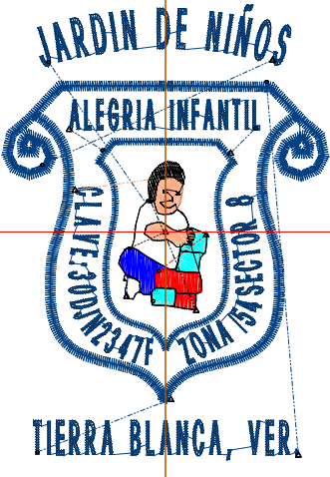

IR ARRIBA

 |  | LUNES/GALA |  |  |  | DIARIO |  |  | EDUCACION FISICA/DEPORTIVO
LOGO |  |  |  |  |  | PLAY POLO C/MARINO C/LOGO |  | SHORT MARINO FELPA | PLAYERA POLO BCA | BERMUDA GABARDINA

Escuela: | Carmen Cano |  | Lugar: | El Jicaro |  | Colonia: | El Jicaro

 |  | LUNES/GALA |  |  |  | DIARIO |  |  | EDUCACION FISICA/DEPORTIVO
LOGO |  | POLO BCA C/LOGO |  |  |  | POLO ROJA C/LOGO |  | SHORT BICOLOR | POLO ROJA C/LOGO | SHORT BICOLOR
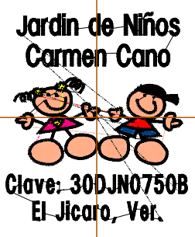
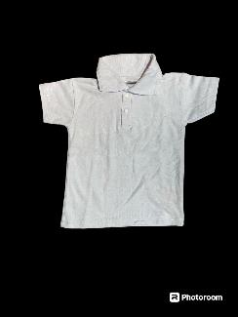
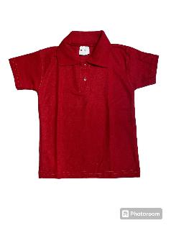

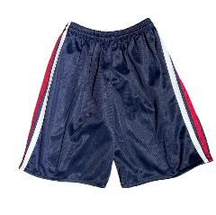

IR ARRIBA

 |  | LUNES/GALA |  |  |  | DIARIO |  |  | EDUCACION FISICA/DEPORTIVO
LOGO |  | POLO BCA C/LOGO |  |  |  | POLO ROJA C/LOGO |  | SHORT BICOLOR | POLO ROJA C/LOGO | SHORT BICOLOR

Escuela: | Enrique C. Rebsamen |  | Lugar: | Tierra Blanca |  | Colonia: | Terraplen

 |  | LUNES/GALA |  |  |  | DIARIO |  |  | EDUCACION FISICA/DEPORTIVO
LOGO |  |  |  |  |  | BLUSA ESP BCA BIES MARINO |  | FALDA SHORT CAQUI | PLAY C/R C/LOGO BORDADO | SHORT CAQUI FELPA
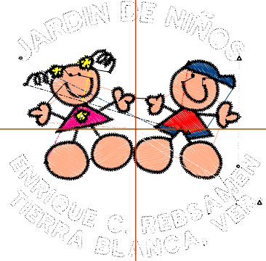
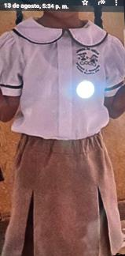
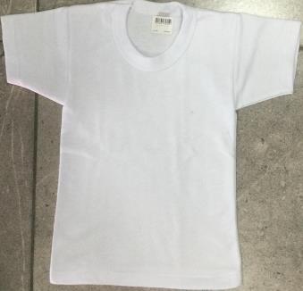

IR ARRIBA

 |  | LUNES/GALA |  |  |  | DIARIO |  |  | EDUCACION FISICA/DEPORTIVO
LOGO |  |  |  |  |  | CAMISA ESP C/LOGO |  | PANTALON CAQUI | PLAY C/R C/LOGO BORDADO | SHORT CAQUI FELPA
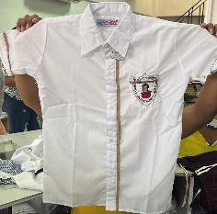
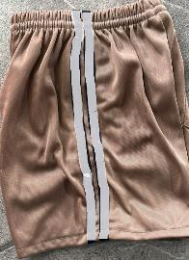


Escuela: | Alfonso Arroyo Flores |  | Lugar: | Tierra Blanca |  | Colonia: | Centro

 |  | LUNES/GALA |  |  |  | DIARIO |  |  | EDUCACION FISICA/DEPORTIVO
LOGO |  |  |  |  |  | POLO MARINO CON LOGO |  | FLADA SHORT MARINO | PLAY C/R C/LOGO | SHORT MARINOI FELPA





IR ARRIBA

 |  | LUNES/GALA |  |  |  | DIARIO |  |  | EDUCACION FISICA/DEPORTIVO
LOGO |  |  |  |  |  | POLO MARINO CON LOGO |  | Short felpa marino | PLAY C/R C/LOGO | SHORT MARINO FELPA

Escuela: | Rafael Ramirez Castañeda |  | Lugar: | Tierra Blanca |  | Colonia:

 |  | LUNES/GALA |  |  |  | DIARIO |  |  | EDUCACION FISICA/DEPORTIVO
LOGO



IR ARRIBA

 |  | LUNES/GALA |  |  |  | DIARIO |  |  | EDUCACION FISICA/DEPORTIVO
LOGO

Escuela: | HERBER SPENCER |  | Lugar: | TETELA |  | Colonia: | TETELA

 |  | LUNES/GALA |  |  |  | DIARIO |  |  | EDUCACION FISICA/DEPORTIVO
LOGO



IR ARRIBA

 |  | LUNES/GALA |  |  |  | DIARIO |  |  | EDUCACION FISICA/DEPORTIVO
LOGO

PRIMARIA
KINDER
PRIMARIA
SECUNDARIA
BACHILLERATO
UNIVERSIDAD
OTROS

1.- | Manuel C. Tello, Joachin |  |  | 22.- | Gregorio Torres Quintero, El Amate
2.- | Miguel Hidalgo, El Tamarindo |  |  | 22.- | Guadalupe Victoria, Salvador Gonzalo Garcia
3.- | 20 de Junio, Torreon |  |  | 23.- | Heroes de Nacozari, Tierra Blanca
4.- | Adolfo Lopez Mateos Matutino, Col. Obrera |  |  | 24.- | Joaquin Baranda, El Nanche
5.- | Adolfo Lopez Mateos Vespertino, Col. Obrera |  |  | 25.- | Jorge L. Tamayo, Poblado 1
6.- | Benito Juarez, Tierra Blanca |  |  | 26.- | Jose Maria Morelos, Hoja del Maiz
7.- | Antonio Barbosa, Tierra Blanca |  |  | 27.- | Josefa Ortiz de Dominguez, Paso Coyote
8.- | Calmeca, Casas Palenque |  |  | 28.- | Leona Vicario, Tierra Blanca
9.- | Miguel Hidalgo I. Costilla, Tierra Blanca |  |  | 29.- | Sebastian Lerdo de Tejada, Torreon
10.- | Irma Cue, Tierra Blanca |  |  | 30.- | Libertad, Tierra Blanca
11.- | El Porvenir, La Victoria |  |  | 31.- | Jose Maria Morelos, Los Naranjos
12.- | Candido Aguilar Matutino, Cojinillo |  |  | 32.- | Tierra y Libertad, Tierra Blanca
13.- | Candido Aguilar Vespertino, Cojinillo |  |  | 33.- | Vicente Guerrero, Poblado 5
14.- | Carlos Cruz Valenzuela, Tierra Blanca |  |  | 34.- | Ricardo Flores Magon, Torreon
15.- | Constituyentes del 57, El Jicaro |  |  | 35.- | Benito Juarez, Rancho Grande
16.- | Cuauthemoc, Mata Anonilla |  |  | 36.- | Francisco I Madero, El Moral
17.- | Felipe Carrillo Puerto, Col. Obrera |  |  | 37.- | Presidente Juarez, Lomas Del Jazmin
18.- | Adolfo Orive Alba, La Atalaya |  |  | 38.- | Alfonso Arroyo Flores, Terraplen
19.- | Ferrocarriles, Tierra Blanca |  |  | 39.- | San Angelo, Tierra Blanca
20.- | Francisco Gonzalez Castillo, Tierra Blanca |  |  | 40.- | Libertad Vespertino, Tierra Blanca
21.- | Gabino Barreda, Los Mangos |  |  | 41.- | Josefa Ortiz De Dominguez, Las Prietas

Escuela: | Manuel C . Tello |  | Lugar: | Joachin |  | Colonia: | Joachin

 |  | LUNES/GALA |  |  |  | DIARIO |  |  | EDUCACION FISICA/DEPORTIVO
LOGO |  |  |  |  |  | PLAY POLO ESPECIAL |  | FALDA ESPECIAL


IR ARRIBA

 |  | LUNES/GALA |  |  |  | DIARIO |  |  | EDUCACION FISICA/DEPORTIVO
LOGO |  |  |  |  |  | PLAY POLO ESPECIAL |  | PANTALON CAFÉ


 |  |  |  |  |  | VESPERTINO: PLAY ESP. |  | VESPERTINO: PANT VINO.

Escuela: | Miguel Hidalgo |  | Lugar: | El Tamarindo |  | Colonia: | El Tamarindo

 |  | LUNES/GALA |  |  |  | DIARIO |  |  | EDUCACION FISICA/DEPORTIVO
LOGO |  | CORBATIN GUINDA |  |  |  | CAMISA M/C BCA |  | FALDA TALLE BAJO GUINDA



IR ARRIBA

 |  | LUNES/GALA |  |  |  | DIARIO |  |  | EDUCACION FISICA/DEPORTIVO
LOGO |  | CAMISA M/L BCA |  | CORBAA GUINDA |  | PANTALON GUINDA |  | CAMISA M/C BCA


Escuela: | 20 De Junio |  | Lugar: | Tierra Blanca |  | Colonia: | Torreon

 |  | LUNES/GALA |  |  |  | DIARIO |  |  | EDUCACION FISICA/DEPORTIVO
LOGO |  |  |  |  |  | CAMISA M/C AZUL CIELO Y PLAY POLO A.CIELO |  | FALDA TALLE BAJO MARINO |  | SHORT MARINO



IR ARRIBA

 |  | LUNES/GALA |  |  |  | DIARIO |  |  | EDUCACION FISICA/DEPORTIVO
LOGO |  |  |  |  |  | CAMISA M/C AZUL CIELO Y PLAY POLO A.CIELO |  | PANTALON MARINO |  | SHORT MARINO


Escuela: | Adolfo Lopez Mateos Matutino |  | Lugar: | Tierra Blanca |  | Colonia: | Obrera

 |  | LUNES/GALA |  |  |  | DIARIO |  |  | EDUCACION FISICA/DEPORTIVO
LOGO |  |  |  |  |  | CAMISA M/C BCA CON LINEAS EN BOTONES |  | FALDA PLISADA GALLO AZUL | PLAY C/R SERIGRAFIADA | SHORT O CAPRI ROJO




IR ARRIBA

 |  | LUNES/GALA |  |  |  | DIARIO |  |  | EDUCACION FISICA/DEPORTIVO
LOGO |  |  |  |  |  | CAMISA BCA M/C ESPECIAL |  | PANTALON GALLO AZUL | PLAY C/R SERIGRAFIADA | SHORT O CAPRI ROJO


Escuela: | Adolfo Lopez Mateos Turno Vespertino |  | Lugar: | Tierra Blanca |  | Colonia: | Torreon

 |  | LUNES/GALA |  |  |  | DIARIO |  |  | EDUCACION FISICA/DEPORTIVO
LOGO |  |  |  |  |  | FALDA TALLE BAJO MARINO |  | CAMISA M/C BLANCA | PLAY C/R SERIGRAFIADA | SHORT O CAPRI MARINO



IR ARRIBA

 |  | LUNES/GALA |  |  |  | DIARIO |  |  | EDUCACION FISICA/DEPORTIVO
6 |  |  |  |  |  | CAMISA M/C BLANCA |  | PANTALON MARINO | PLAY C/R SERIGRAFIADA | SHORT O CAPRI MARINO


Escuela: | Benito Juarez |  | Lugar: | Tierra Blanca |  | Colonia: | Centro

 |  | LUNES/GALA |  |  |  | DIARIO |  |  | EDUCACION FISICA/DEPORTIVO
LOGO |  |  |  |  |  | PLAY POLO BLANCA |  | FALDA TALLE BAJO O PLISADA REY | PLAY C/R SERIGRAFIA | CAPRI O SHORT REY



IR ARRIBA

 |  | LUNES/GALA |  |  |  | DIARIO |  |  | EDUCACION FISICA/DEPORTIVO
LOGO |  |  |  |  |  | PLAY POLO BLANCA |  | PANTALON AZUL REY | PLAY C/R SERIGRAFIA | CAPRI O SHORT REY


Escuela: | Antonio Barbosa |  | Lugar: | Tierra Blanca |  | Colonia: | Hoja del Maiz

 |  | LUNES/GALA |  |  |  | DIARIO |  |  | EDUCACION FISICA/DEPORTIVO
LOGO |  |  |  |  |  | BATITA MASCOTA CAFÉ |  |  | PLAY SERIGRAFIADA | SHORT O CAPRI ROJO


IR ARRIBA

 |  | LUNES/GALA |  |  |  | DIARIO |  |  | EDUCACION FISICA/DEPORTIVO
LOGO |  |  |  |  |  | MASCOTA CAFÉ CAMISA |  | PANTALON CAFÉ | PLAY SERIGRAFIADA | SHORT O CAPRI ROJO

Escuela: | Calmecac |  | Lugar: | Tierra Blanca |  | Colonia: | Casas Palenque

 |  | LUNES/GALA |  |  |  | DIARIO |  |  | EDUCACION FISICA/DEPORTIVO
LOGO |  |  |  |  |  | PLAY POLO C/VERDE-AMARILLO CON LOGO |  | FALDA SHORT BOTELLA | PLAY POLO VERDE PISTALE CON LOGO



IR ARRIBA

 |  | LUNES/GALA |  |  |  | DIARIO |  |  | EDUCACION FISICA/DEPORTIVO
LOGO |  |  |  |  |  | PLAY POLO C/VERDE-AMARILLO CON LOGO |  | PANTALON BOTELLA


Escuela: | Hidalgo |  | Lugar: | Tierra Blanca |  | Colonia: | Hoja del Maiz

 |  | LUNES/GALA |  |  |  | DIARIO |  |  | EDUCACION FISICA/DEPORTIVO
LOGO |  |  |  |  |  | PLAY POLO ESPECIAL |  | FALDA PLISADA CAQUI | PLAY C/R SERIGRAFIADA | PANS ROJO ESPECIAL



IR ARRIBA

 |  | LUNES/GALA |  |  |  | DIARIO |  |  | EDUCACION FISICA/DEPORTIVO
LOGO |  |  |  |  |  | PLAY POLO ESPECIAL |  | PANTALON CAQUI | PLAY C/R SERIGRAFIADA | PANS ROJO ESPCIAL


Escuela: | Irma Cue |  | Lugar: | Tierra Blanca |  | Colonia: | Hoja del Maiz

 |  | LUNES/GALA |  |  |  | DIARIO |  |  | EDUCACION FISICA/DEPORTIVO
LOGO |  |  |  |  |  | PLAY POLO ESPECIAL, CHALECO ESPECIAL CON LOGO, SUETER ESPECIAL CON LOGO |  | FALDA SHORT ESPECIAL GRIS OXFORD, | PLAYERA C/R RAMONCITO CON LOGO, CHAMARRA ESPECIAL GRIS CON LOGO | PANS ESPECIAL GRIS CON LOGO, SHORT ESPECIAL GRIS CON LOGO


IR ARRIBA

 |  | LUNES/GALA |  |  |  | DIARIO |  |  | EDUCACION FISICA/DEPORTIVO
LOGO |  |  |  |  |  | PLAY POLO ESPECIAL, CHALECO ESPECIAL CON LOGO, SUETER ESPECIAL CON LOGO |  | PANTALON ESPECIAL GRIS OXFORD | PLAYERA C/R RAMONCITO CON LOGO, CHAMARRA ESPECIAL GRIS CON LOGO | PANS ESPECIAL GRIS CON LOGO, SHORT ESPECIAL GRIS CON LOGO



Escuela: | El Porvenir |  | Lugar: | La Victoria |  | Colonia: | La Victoria

 |  | LUNES/GALA |  |  |  | DIARIO |  |  | EDUCACION FISICA/DEPORTIVO
LOGO

IR ARRIBA

 |  | LUNES/GALA |  |  |  | DIARIO |  |  | EDUCACION FISICA/DEPORTIVO
LOGO

Escuela: | Candido Aguilar Matutino |  | Lugar: | Tierra Blanca |  | Colonia: | Cojinillo


 |  | LUNES/GALA |  |  |  | DIARIO |  |  | EDUCACION FISICA/DEPORTIVO
LOGO |  | camisa m/c bca c/logo |  | falda escoces talle bajo |  | play polo bca c/logo |  | falda escoces (cuadros verde-amarillo) talle bajo | play polo bca c/logo | capri marino



IR ARRIBA

 |  | LUNES/GALA |  |  |  | DIARIO |  |  | EDUCACION FISICA/DEPORTIVO
LOGO |  | camisa m/c bca c/logo |  | pantalon marino |  | play polo bca c/logo |  | pantalon marino | play polo bca c/logo | capri marino



Escuela: | Candido Aguilar Vespertino |  | Lugar: | Tierra Blanca |  | Colonia: | Cojinillo

 |  | LUNES/GALA |  |  |  | DIARIO |  |  | EDUCACION FISICA/DEPORTIVO
LOGO |  | CAMISA M/C BLC |  | falda talle bajo escoces rojo |  | play polo bca |  | falda talle bajo escoces rojo | PLAY C/ROJO | SHORT ROJO


IR ARRIBA

 |  | LUNES/GALA |  |  |  | DIARIO |  |  | EDUCACION FISICA/DEPORTIVO
LOGO |  | CAMISA BCA M/C |  | PANTALON MARINO |  | play polo bca |  | pantalon marino | PLAY C/ROJO | SHORT ROJO



Escuela: | Carlos Cruz Valenzuela |  | Lugar: | Tierra Blanca |  | Colonia: | Centro

 |  | LUNES/GALA |  |  |  | DIARIO |  |  | EDUCACION FISICA/DEPORTIVO
LOGO |  | vestido marinero |  | no lo tenemos |  | Camisa m/c cielo play polo cielo |  | falda talle bajo marino | play POLO C/MARINO | short o capri marino



IR ARRIBA

 |  | LUNES/GALA |  |  |  | DIARIO |  |  | EDUCACION FISICA/DEPORTIVO
LOGO |  |  |  |  |  | camisa m/c cielo play polo cielo |  | pantalon marino | PLAY POLO C/MARINO | short o capri marino


Escuela: | Constituyentes del 57 |  | Lugar: | El Jicaro |  | Colonia: | El Jicaro

 |  | LUNES/GALA |  |  |  | DIARIO |  |  | EDUCACION FISICA/DEPORTIVO
LOGO |  |  |  |  |  | play polo especial caqui |  | falda escoces especial | play polo c/rojo c/logo | short felpa rojo




IR ARRIBA

 |  | LUNES/GALA |  |  |  | DIARIO |  |  | EDUCACION FISICA/DEPORTIVO
LOGO |  |  |  |  |  | play polo especial caqui c/logo |  | pantalon café | play polo c/rojo c/logo | short felpa rojo


Escuela: | Cuauthemoc |  | Lugar: | Matanonilla |  | Colonia: | Matanonilla

 |  | LUNES/GALA |  |  |  | DIARIO |  |  | EDUCACION FISICA/DEPORTIVO
LOGO |  |  |  |  |  | play polo bca c/raya vino esp |  | falda talle bajo guinda


IR ARRIBA

 |  | LUNES/GALA |  |  |  | DIARIO |  |  | EDUCACION FISICA/DEPORTIVO
LOGO |  |  |  |  |  | play polo bca c/raya vino esp |  | pantalon guinda

Escuela | Felipe Carrillo Puerto |  | Lugar: | Tierra Blanca |  | Colonia: | Obrera

 |  | LUNES/GALA |  |  |  | DIARIO |  |  | EDUCACION FISICA/DEPORTIVO
LOGO |  | camisa bca m/c |  | falda escocesa marino c/raya cielo


IR ARRIBA

 |  | LUNES/GALA |  |  |  | DIARIO |  |  | EDUCACION FISICA/DEPORTIVO
LOGO

Escuela | Adolfo Orive Alba |  | Lugar: | La Atalaya |  | Colonia: | La Atalaya

 |  | LUNES/GALA |  |  |  | DIARIO |  |  | EDUCACION FISICA/DEPORTIVO
LOGO |  |  |  |  |  | play polo cielo c/logo |  | falda talle bajo marino | play c/marino c/logo | short felpa marino



IR ARRIBA

 |  | LUNES/GALA |  |  |  | DIARIO |  |  | EDUCACION FISICA/DEPORTIVO
LOGO |  |  |  |  |  | play polo cielo c/logo |  | pantalon marino | play c/marino c/logo | short o pans marino felpa

Escuela | Ferrocarriles |  | Lugar: | Tierra Blanca |  | Colonia: | Centro

 |  | LUNES/GALA |  |  |  | DIARIO |  |  | EDUCACION FISICA/DEPORTIVO
LOGO |  | blusa especial cuello marinero |  | falda marino talle bajo |  | batita de cuadros azul y play polo bca lisa |  |  | play polo c/marino c/logo | short marino felpa


IR ARRIBA

 |  | LUNES/GALA |  |  |  | DIARIO |  |  | EDUCACION FISICA/DEPORTIVO
LOGO |  | Corbata marino camisa m/l c/logo |  | pantalon marino |  | camisa m/c c/logo |  | pantalon marino | play c/marino c/rayas bcas | short marino felpa

Escuela | Francisco Gonzales Castillo |  | Lugar: | Tierra Blanca |  | Colonia: | Santa Lucrecia

 |  | LUNES/GALA |  |  |  | DIARIO |  |  | EDUCACION FISICA/DEPORTIVO
LOGO |  | blusa especial |  | falda especial |  | play polo esp. Cielo |  | falda talle bajo marino | play c/r serigrafiada | short o capri bicolor o lineas bcas


IR ARRIBA

 |  | LUNES/GALA |  |  |  | DIARIO |  |  | EDUCACION FISICA/DEPORTIVO
LOGO |  | camisa ? |  | pantalon esp. Con linea a los lados |  | play polo esp. Cielo |  | pantalon azul marino | play c/r serigrafiada | short o capri bicolor o linea blanca

Escuela | Gabino Barreda |  | Lugar: | Los Mangos |  | Colonia: | Los Mangos

 |  | LUNES/GALA |  |  |  | DIARIO |  |  | EDUCACION FISICA/DEPORTIVO
LOGO |  | camisa bca m/l corbata marino |  | Falda marino talle bajo |  | Play Polo c/marino se deja a bordar |  | Falda marino talle bajo | capri marino de felpa | Play Polo c/marino se deja a bordar


IR ARRIBA

 |  | LUNES/GALA |  |  |  | DIARIO |  |  | EDUCACION FISICA/DEPORTIVO
LOGO |  | camisa m/l bca corbata marino |  | pantalon marino |  | Play Polo c/marino se deja a bordar |  | pantalon marino | Play Polo c/marino se deja a bordar | capri marino felpa

Escuela | Gregorio Torres Quintero |  | Lugar: | El Amate |  | Colonia: | El Amate

 |  | LUNES/GALA |  |  |  | DIARIO |  |  | EDUCACION FISICA/DEPORTIVO
LOGO |  | blusa bombacha bca |  | falda marino talle bajo |  | batita mascota azul |  |  | play c/r serigrafiada | short o capri marino


IR ARRIBA

 |  | LUNES/GALA |  |  |  | DIARIO |  |  | EDUCACION FISICA/DEPORTIVO
LOGO |  | camisa m/c bca |  | pantalon marino |  | camisa mascota amrino |  | pntalon marino | play c/r serigrafiada | short o capri marino

Escuela | Guadalupe Victoria |  | Lugar: | Salvador Gonzalez G. |  | Colonia: | Salvador Gonzales

 |  | LUNES/GALA |  |  |  | DIARIO |  |  | EDUCACION FISICA/DEPORTIVO
LOGO |  |  |  |  |  | play polo franjas vino c/logo |  | falda escocesa especial | short guinda


IR ARRIBA

 |  | LUNES/GALA |  |  |  | DIARIO |  |  | EDUCACION FISICA/DEPORTIVO
LOGO |  |  |  |  |  | play polo franjas vino c/logo |  | pantalon guinda | short guinda

Escuela | Heroes de Nacozari |  | Lugar: | Tierra Blanca |  | Colonia: | Centro

 |  | LUNES/GALA |  |  |  | DIARIO |  |  | EDUCACION FISICA/DEPORTIVO
LOGO |  |  |  |  |  | batita mascota verde bandera |  |  | play bca c/v especial | short bandera

IR ARRIBA

 |  | LUNES/GALA |  |  |  | DIARIO |  |  | EDUCACION FISICA/DEPORTIVO
LOGO |  |  |  |  |  | camisa bca m/c |  | pantalon verde bandera | play c/v bca especial | shot o capri bandera

Escuela | Joaquin Baranda |  | Lugar: | El Nanche |  | Colonia: | El Nanche

 |  | LUNES/GALA |  |  |  | DIARIO |  |  | EDUCACION FISICA/DEPORTIVO
LOGO |  |  |  |  |  |  |  | falda escocesa cuadros café | short felpa café | play caqui


IR ARRIBA

 |  | LUNES/GALA |  |  |  | DIARIO |  |  | EDUCACION FISICA/DEPORTIVO
LOGO |  |  |  |  |  | pantalon café |  | camisa m/c beige | play caqui | short café con rayas bcas

Escuela | Jorge L. Tamayo |  | Lugar: | Ideal de Abajo |  | Colonia: | Poblado 1

 |  | LUNES/GALA |  |  |  | DIARIO |  |  | EDUCACION FISICA/DEPORTIVO
LOGO |  | camisa m/c bca de hombrera |  | falda talle bajo marino |  | play polo gris epecial |  | falda talle bajo marino | play polo espcial roja | capri bicolor y calceta deportiva rayas bicolor


IR ARRIBA

 |  | LUNES/GALA |  |  |  | DIARIO |  |  | EDUCACION FISICA/DEPORTIVO
LOGO |  | camisa bca m/c con hombreras |  | pantalon marino |  | play polo gris especial |  | pantalon marino | play polo esp roja | capri bicolor y calceta deportiva rayas bicolor

Escuela | Jose Maria Morelos Y Pavon Matutino |  | Lugar: | Tierra Blanca |  | Colonia: | Hojas del Maiz

 |  | LUNES/GALA |  |  |  | DIARIO |  |  | EDUCACION FISICA/DEPORTIVO
LOGO |  | no lo manejamos |  |  |  | mascota roja camisa |  | falde talle bajo marino | short o capri rojo | play c/r serigrafiada




IR ARRIBA

 |  | LUNES/GALA |  |  |  | DIARIO |  |  | EDUCACION FISICA/DEPORTIVO
LOGO |  | no lo manejamos |  |  |  | camisa mascota roja |  | pantalon marino | play c/r serigrafiada | short o capri rojo

Escuela | Josefa Ortiz de Dominguez |  | Lugar: | Paso Coyote |  | Colonia: | Paso Coyote

 |  | LUNES/GALA |  |  |  | DIARIO |  |  | EDUCACION FISICA/DEPORTIVO
LOGO |  |  |  |  |  | mascota roja |  | falda talle bajo marino | play c/r bca | short marino

IR ARRIBA

 |  | LUNES/GALA |  |  |  | DIARIO |  |  | EDUCACION FISICA/DEPORTIVO
LOGO |  | camisa bca m/c |  | pantalon marino |  | camisa mascota roja |  | pantalon marino | play c/r bca | short marino c/rayas bcas

Escuela | Leona Vicario |  | Lugar: | Tierra Blanca |  | Colonia: | Centro

 |  | LUNES/GALA |  |  |  | DIARIO |  |  | EDUCACION FISICA/DEPORTIVO
LOGO |  | blusa especial |  | falda guinda |  | camisa m/c bca c/vivos mascota |  | falda mascota marino | play polo bca c/logo | short guinda




IR ARRIBA

 |  | LUNES/GALA |  |  |  | DIARIO |  |  | EDUCACION FISICA/DEPORTIVO
LOGO |  | camisa bca m/c c/vivos guinda |  | pantalon guinda |  | pantalon marino |  | mascota marino camisa | play polo bca c/logo | short guinda

Escuela | Lerdo de Tejada |  | Lugar: | Tierra Blanca |  | Colonia: | Torreon

 |  | LUNES/GALA |  |  |  | DIARIO |  |  | EDUCACION FISICA/DEPORTIVO
LOGO |  |  |  |  |  | play polo esp |  | falda talle bajo gris claro | play serigrafiada | shor rey o falda short felpa


IR ARRIBA

 |  | LUNES/GALA |  |  |  | DIARIO |  |  | EDUCACION FISICA/DEPORTIVO
LOGO |  |  |  |  |  | play polo esp |  | pantalon gris claro | play serigrafiada | short rey

Escuela | Libertad |  | Lugar: | Tierra Blanca |  | Colonia: | Emiliano Zapata

 |  | LUNES/GALA |  |  |  | DIARIO |  |  | EDUCACION FISICA/DEPORTIVO
LOGO |  | camisa m/l bca c/logo |  | falda talle bajo gris claro |  | play polo esp c/logo |  | falda talle bajoo g/rojos | play polo espcial letras en el cuello c/logo | capri o short rojo


IR ARRIBA

 |  | LUNES/GALA |  |  |  | DIARIO |  |  | EDUCACION FISICA/DEPORTIVO
LOGO |  |  |  |  |  | play polo especial |  | pantalon g/rojos | play polo especial | capri o short rojo

Escuela | Jose Ma. Morelos |  | Lugar: | Los Naranjos |  | Colonia: | Los Naranjos

 |  | LUNES/GALA |  |  |  | DIARIO |  |  | EDUCACION FISICA/DEPORTIVO
LOGO |  |  |  |  |  | polo bca |  | falda escocesa especial | play esp polo rojo/bco | short felpa rojo


IR ARRIBA

 |  | LUNES/GALA |  |  |  | DIARIO |  |  | EDUCACION FISICA/DEPORTIVO
LOGO |  |  |  |  |  | polo bco |  | pantalon marino | play esp polo rojo/bco | short felpa rojo/bco

Escuela | Tierra y Libertad |  | Lugar: | Tierra Blanca |  | Colonia: | Emiliano Zapata

 |  | LUNES/GALA |  |  |  | DIARIO |  |  | EDUCACION FISICA/DEPORTIVO
LOGO |  | blusa esp c/vivos rey y cuello circular |  | falda esp escoses |  | camisa m/c bca |  | falda plisada a. rey | play c/v bca especial | short o capri rey


IR ARRIBA

 |  | LUNES/GALA |  |  |  | DIARIO |  |  | EDUCACION FISICA/DEPORTIVO
LOGO |  |  |  |  |  | camisa m/c rey |  | pantalon rey | play c/v bca esp | short o capri rey

Escuela | Vicente Guerrero |  | Lugar: | Poblado 5 |  | Colonia: | Poblado 5

 |  | LUNES/GALA |  |  |  | DIARIO |  |  | EDUCACION FISICA/DEPORTIVO
LOGO |  |  |  |  |  | play polo esp |  | falda marino talle bajo


IR ARRIBA

 |  | LUNES/GALA |  |  |  | DIARIO |  |  | EDUCACION FISICA/DEPORTIVO
LOGO |  |  |  |  |  | play polo especial |  | pantalon marino

Escuela | Ricardo Flores Magon |  | Lugar: | Tierra Blanca |  | Colonia: | Torreon

 |  | LUNES/GALA |  |  |  | DIARIO |  |  | EDUCACION FISICA/DEPORTIVO
LOGO |  |  |  |  |  |  |  |  | play c/r serigrafiada

IR ARRIBA

 |  | LUNES/GALA |  |  |  | DIARIO |  |  | EDUCACION FISICA/DEPORTIVO
LOGO |  |  |  |  |  | camisa mascota cielo |  |  | play c/r serigrafiada

Escuela | Benito Juarez |  | Lugar: | Tierra Blanca |  | Colonia: | Rancho Grande

 |  | LUNES/GALA |  |  |  | DIARIO |  |  | EDUCACION FISICA/DEPORTIVO
LOGO |  |  |  |  |  | play polo cielo especial |  | falda escoces azul


IR ARRIBA

 |  | LUNES/GALA |  |  |  | DIARIO |  |  | EDUCACION FISICA/DEPORTIVO
LOGO |  |  |  |  |  | play polo esp cieelo |  | pantalon gris claro con bies marino

Escuela | Francisco I. Madero |  | Lugar: | El Moral |  | Colonia: | El moral

 |  | LUNES/GALA |  |  |  | DIARIO |  |  | EDUCACION FISICA/DEPORTIVO
LOGO


IR ARRIBA

 |  | LUNES/GALA |  |  |  | DIARIO |  |  | EDUCACION FISICA/DEPORTIVO
LOGO |  | camica bca m/c c/logo |  | pantalon bco |  | camisa m/c bca |  | pantalon marino | play c/r bca | short rojo

Escuela | Presidente Juarez |  | Lugar: | Tierra Blanca |  | Colonia: | Lomas Del Jazmin

 |  | LUNES/GALA |  |  |  | DIARIO |  |  | EDUCACION FISICA/DEPORTIVO
LOGO |  |  |  |  |  | camisa bca m/c vivos gris c/logo |  | falda escoses | short bicolor felpa | play polo roja c/logo

IR ARRIBA

 |  | LUNES/GALA |  |  |  | DIARIO |  |  | EDUCACION FISICA/DEPORTIVO
LOGO |  |  |  |  |  | camisa m/c bca vivos gris c/logo |  | pantalon especial gris | play polo roja c/logo | short bicolor felpa



Escuela | Alfonso Arroyo Flores |  | Lugar: | Tierra Blanca |  | Colonia: | Terraplen

 |  | LUNES/GALA |  |  |  | DIARIO |  |  | EDUCACION FISICA/DEPORTIVO
LOGO |  |  |  |  |  | camisa bca m/c |  | falda talle bajo marino | play especial


IR ARRIBA

 |  | LUNES/GALA |  |  |  | DIARIO |  |  | EDUCACION FISICA/DEPORTIVO
LOGO |  |  |  |  |  | camisa bca m/c |  | pantalon marino | play esp

Escuela | San Angelo |  | Lugar: | Tierra Blanca |  | Colonia: | Rueda

 |  | LUNES/GALA |  |  |  | DIARIO |  |  | EDUCACION FISICA/DEPORTIVO
LOGO |  | CAMISA BLANCA CON VIVOS GRISES EN LA MANGA Y LOGO |  | FALDA GRIS ESPECIAL |  |  |  |  | CHAMARRA GRIS CON VIVOS REY Y LOGO | PANS AZUL REY CON DOS FRANJAS BLANCAS

IR ARRIBA

 |  | LUNES/GALA |  |  |  | DIARIO |  |  | EDUCACION FISICA/DEPORTIVO
LOGO

Escuela | Libertad Vespertino |  | Lugar: | Tierra Blanca |  | Colonia: | Emiliano Zapata

 |  | LUNES/GALA |  |  |  | DIARIO |  |  | EDUCACION FISICA/DEPORTIVO
LOGO |  | mismo diario |  | mismo diario |  | play polo esp bca c/rey c/letras |  | falda gales azul talle bajo | play c/r serigrafiada | capri rey c/raya bca



IR ARRIBA
IR ARRIBA

 |  | LUNES/GALA |  |  |  | DIARIO |  |  | EDUCACION FISICA/DEPORTIVO
LOGO |  | mismo diari |  | mismo diario |  | play polo especial |  | pantalon g/azul | play c/r serigrafiada | capri rey c/raya bca

Escuela | Josefa Ortiz de Dominguez |  | Lugar: | Las Prietas |  | Colonia: | Las Prietas

 |  | LUNES/GALA |  |  |  | DIARIO |  |  | EDUCACION FISICA/DEPORTIVO
LOGO |  | CAMISA CIELO M/C C/LOGO |  | FALDA ESPECIAL |  | CAMISA CIELO M/C C/LOGO |  | FALDA TALLE BAJO MARINO | PLAY POLO CIELO C/LOGO | CAPRI MRINO C/RAYA BCA





IR ARRIBA

 |  | LUNES/GALA |  |  |  | DIARIO |  |  | EDUCACION FISICA/DEPORTIVO
LOGO |  | CAMISA CIELO M/C C/LOGO |  | PANTALON MARINO |  | CAMISA CIELO M/C C/LOGO |  | PANTALON MARINO | PLAY POLO CIELO C/LOGO | CAPRI MRINO C/RAYA BCA




Escuela |  |  | Lugar: |  |  | Colonia:

 |  | LUNES/GALA |  |  |  | DIARIO |  |  | EDUCACION FISICA/DEPORTIVO
LOGO

IR ARRIBA

 |  | LUNES/GALA |  |  |  | DIARIO |  |  | EDUCACION FISICA/DEPORTIVO
LOGO

Escuela |  |  | Lugar: |  |  | Colonia:

 |  | LUNES/GALA |  |  |  | DIARIO |  |  | EDUCACION FISICA/DEPORTIVO
LOGO

IR ARRIBA

 |  | LUNES/GALA |  |  |  | DIARIO |  |  | EDUCACION FISICA/DEPORTIVO
LOGO

SECUNDARIA
KINDER
PRIMARIA
SECUNDARIA
BACHILLERATO
UNIVERSIDAD
OTROS

1.- | Bicentenario de la Indepedencia, Col Obrera |  |  | 20 | Tecnica 15, Tierra Blanca
2.- | La Ica o La Campana |  |  | 21 | 20 de Noviembre, Atalaya
3.- | Joya de la Pita |  |  | 22 | Alfonso Arroyo Flores, Joachin
4.- | 18 de Marzo, Loma Manantial |  |  | 23 | Benito Juarez Garcia, Salvador G. Garcia
5.- | Amado Nervo, La Victoria |  |  | 24 | Gabriela Mistral, La Serenilla
6.- | Benito Juarez, Quechuleño |  |  | 25 | Juana de Asbaje, Tierra Blanca
7.- | Carlos Cruz Palma, La Granja |  |  | 26 | Concepcion Chumacero, Tierra Blanca
8 | Cristobal Colon, Paso Coyote |  |  | 27 | Niños Heroes, Las Margaritas
9 | Cuauthemoc, Tierra Blanca |  |  | 30.-
10 | Miguel Hidalgo I. Costilla, Tierra Blanca |  |  | 31.-
11 | Sebastian Lerdo de Tejada, Poblado 5 |  |  | 32.-
12 | El Amate |  |  | 33.-
13 | El Nanche |  |  | 34.-
14 | Heroes de Mexico, Las Yaguas |  |  | 35.-
15 | Manuel Avila Camacho, Los Leones |  |  | 36.-
16 | Manuel Medina Miranda, La Amapola |  |  | 37.-
17 | Miguel Aleman Valdez, El Moral |  |  | 38.-
18 | Misael Dominguez, Huixcolotla |  |  | 39.-
19 | Rosario Castellanos, Tierra Blanca |  |  | 40.-

Escuela: | Bicentenario |  | Lugar: | Tierra Blanca |  | Colonia: | Obrera

 |  | LUNES/GALA |  |  |  | DIARIO |  |  | EDUCACION FISICA/DEPORTIVO
LOGO |  |  |  |  |  | camisa m/c bca c/logo |  | falda g/azules talle bajo | play polo c/rey lleva c/logo | pans gris lineas rey c/logo


IR ARRIBA

 |  | LUNES/GALA |  |  |  | DIARIO |  |  | EDUCACION FISICA/DEPORTIVO
LOGO |  |  |  |  |  | camisa m/c bca c/logo |  | pantalon g/azul | play c/rey c/logo | pans gris lineas gris c/logo

Escuela: | La ICA o la CAMPANA |  | Lugar: | ? |  | Colonia: | ?

 |  | LUNES/GALA |  |  |  | DIARIO |  |  | EDUCACION FISICA/DEPORTIVO
LOGO |  |  |  |  |  |  |  | falda g/azul

IR ARRIBA

 |  | LUNES/GALA |  |  |  | DIARIO |  |  | EDUCACION FISICA/DEPORTIVO
LOGO |  |  |  |  |  |  |  | pantalon g/azul

Escuela: | Joya de la Pita |  | Lugar: | Joya de la Pita |  | Colonia:


 |  | LUNES/GALA |  |  |  | DIARIO |  |  | EDUCACION FISICA/DEPORTIVO
LOGO |  |  |  |  |  | play polo bca c/logo |  | falda g/azul | play polo especial | capri esp rey c/logo

IR ARRIBA

 |  | LUNES/GALA |  |  |  | DIARIO |  |  | EDUCACION FISICA/DEPORTIVO
LOGO |  |  |  |  |  | play polo bca lleva logo |  | pantalon g/azul | play polo esp | capri rey c/logo

Escuela: | 18 de Marzo |  | Lugar: | Loma manantial |  | Colonia:

 |  | LUNES/GALA |  |  |  | DIARIO |  |  | EDUCACION FISICA/DEPORTIVO
LOGO |  |  |  |  |  | play polo esp |  | falda g/azul | play polo esp | capri rey pans y chamarra rey


IR ARRIBA

 |  | LUNES/GALA |  |  |  | DIARIO |  |  | EDUCACION FISICA/DEPORTIVO
LOGO |  |  |  |  |  | camisa m/c bca |  | pantalon g/azul | play polo esp | capri rey pans y chamarra rey

Escuela: | Amado Nervo |  | Lugar: | La Victoria |  | Colonia:

 |  | LUNES/GALA |  |  |  | DIARIO |  |  | EDUCACION FISICA/DEPORTIVO
LOGO |  |  |  |  |  | camisa m/c bca c/logo |  | falda g/verde | play c/verde c/logo | capri o pans bandera


IR ARRIBA

 |  | LUNES/GALA |  |  |  | DIARIO |  |  | EDUCACION FISICA/DEPORTIVO
LOGO |  |  |  |  |  | camisa bca m/c c/logo |  | pantalon g/verde | playera c/verde c/logo | capri o pans bandera

Escuela: | Benito Juarez |  | Lugar: | Quechuleño |  | Colonia:

 |  | LUNES/GALA |  |  |  | DIARIO |  |  | EDUCACION FISICA/DEPORTIVO
LOGO |  |  |  |  |  | camisa bca m/c |  | falda g/verde | play polo c/verde c/logo | capri o pans verde bandera


IR ARRIBA

 |  | LUNES/GALA |  |  |  | DIARIO |  |  | EDUCACION FISICA/DEPORTIVO
LOGO |  |  |  |  |  | camisa m/c bca |  | pantalon g/verde | play polo c/verde c/logo | capri o pans verde bandera

Escuela: | Carlos Cruz Palma |  | Lugar: | La Granja |  | Colonia:

 |  | LUNES/GALA |  |  |  | DIARIO |  |  | EDUCACION FISICA/DEPORTIVO
LOGO |  |  |  |  |  | camisa m/c bca c/logo |  | falda g/verde talle bajo | play polo amarilla esp | capri gris


IR ARRIBA

 |  | LUNES/GALA |  |  |  | DIARIO |  |  | EDUCACION FISICA/DEPORTIVO
LOGO |  |  |  |  |  | camisa m/c bca c/logo |  | pantalon g/verde | play polo amarilla esp | capri gris

Escuela: | Cristobal Colon |  | Lugar: | Paso Coyote |  | Colonia:


 |  | LUNES/GALA |  |  |  | DIARIO |  |  | EDUCACION FISICA/DEPORTIVO
LOGO |  |  |  |  |  | play c/verde c/logo |  | falda g/verde | play polo c/verde c/logo | pans bandera

IR ARRIBA

 |  | LUNES/GALA |  |  |  | DIARIO |  |  | EDUCACION FISICA/DEPORTIVO
LOGO |  |  |  |  |  | play polo c/verde |  | pantalon g/verde | play polo c/verde c/logo | pans bandera

Escuela: | Cuauthemoc |  | Lugar: | Tierra Blanca |  | Colonia:


 |  | LUNES/GALA |  |  |  | DIARIO |  |  | EDUCACION FISICA/DEPORTIVO
LOGO |  |  |  |  |  | Play polo esp |  | Falda talle bajo g/azul | play c/r esp | short o capri rey especial

IR ARRIBA

 |  | LUNES/GALA |  |  |  | DIARIO |  |  | EDUCACION FISICA/DEPORTIVO
LOGO |  |  |  |  |  | play polo especial |  | pantalon g/azul | play c/r esp | short o capri rey especial

Escuela: | Miguel Hidalgo y Costilla |  | Lugar: | Tierra Blanca |  | Colonia: | hoja del maiz


 |  | LUNES/GALA |  |  |  | DIARIO |  |  | EDUCACION FISICA/DEPORTIVO
LOGO |  |  |  |  |  | play polo esp c/ raya caqui |  | falda caqui un tablon en medio | play c/r serigrafiada | pans especial rojo

IR ARRIBA

 |  | LUNES/GALA |  |  |  | DIARIO |  |  | EDUCACION FISICA/DEPORTIVO
LOGO |  |  |  |  |  | play polo esp c/ raya caqui |  | pantalon caqui de vestir | play c/r serigrafiada | pans esp rojo

Escuela: | Sebastian Lerdo de tejada |  | Lugar: | Poblado 5 |  | Colonia:


 |  | LUNES/GALA |  |  |  | DIARIO |  |  | EDUCACION FISICA/DEPORTIVO
LOGO |  |  |  |  |  | chazarilla dama bca |  | falda g/verde

IR ARRIBA

 |  | LUNES/GALA |  |  |  | DIARIO |  |  | EDUCACION FISICA/DEPORTIVO
LOGO |  |  |  |  |  | chazarilla caballero bca |  | pantalon g/verde

Escuela: | El Amate |  | Lugar: | El Amate |  | Colonia:

 |  | LUNES/GALA |  |  |  | DIARIO |  |  | EDUCACION FISICA/DEPORTIVO
LOGO |  |  |  |  |  | camisa m/c bca c/logo |  | falda g/azul tablon en medio | play polo c/rey | capri rey o short



IR ARRIBA

 |  | LUNES/GALA |  |  |  | DIARIO |  |  | EDUCACION FISICA/DEPORTIVO
LOGO |  |  |  |  |  | camisa m/c bca |  | pantalon g/azul | play polo c/rey | capri o short rey

Escuela: | El Nanche |  | Lugar: | El Nanche |  | Colonia:

 |  | LUNES/GALA |  |  |  | DIARIO |  |  | EDUCACION FISICA/DEPORTIVO
LOGO |  |  |  |  |  | play polo esp c/logo |  | falda g/verde | polo c/rojo con letras | capri rojo


IR ARRIBA

 |  | LUNES/GALA |  |  |  | DIARIO |  |  | EDUCACION FISICA/DEPORTIVO
LOGO |  |  |  |  |  | Polo c/verde esp |  | Pantalon g/verde | Play polo c/rojo con letras | capri rojo

Escuela: | Heroes de Mexico |  | Lugar: | Las Yaguas |  | Colonia:

 |  | LUNES/GALA |  |  |  | DIARIO |  |  | EDUCACION FISICA/DEPORTIVO
LOGO |  |  |  |  |  | camisa m/c bca c/logo |  | falda talle bajo g/verde | capri o pans bandera



IR ARRIBA

 |  | LUNES/GALA |  |  |  | DIARIO |  |  | EDUCACION FISICA/DEPORTIVO
LOGO |  |  |  |  |  | camisa bca m/c c/logo |  | pantalon g/verde | capri o pans bandera

Escuela: | Manuel Avila Camacho |  | Lugar: | Los Leones |  | Colonia:

 |  | LUNES/GALA |  |  |  | DIARIO |  |  | EDUCACION FISICA/DEPORTIVO
LOGO |  |  |  |  |  | Play polo bca c/logo |  | falda talle bajo g/verde | play polo gris claro c/logo | capri marino


IR ARRIBA

 |  | LUNES/GALA |  |  |  | DIARIO |  |  | EDUCACION FISICA/DEPORTIVO
LOGO |  |  |  |  |  | Play polo bca c/logo |  | pantalon g/verde | Play polo gris claro c/logo | Capri Marino

Escuela: | Manuel Medina Miranda |  | Lugar: | La Amapola |  | Colonia:

 |  | LUNES/GALA |  |  |  | DIARIO |  |  | EDUCACION FISICA/DEPORTIVO
LOGO |  |  |  |  |  | Camisa m/c bca c/logo |  | Falda talle bajo g/verde | Play c/v verde especial | Short Gris Especial



IR ARRIBA

 |  | LUNES/GALA |  |  |  | DIARIO |  |  | EDUCACION FISICA/DEPORTIVO
LOGO |  |  |  |  |  | Camisa m/c bca c/logo |  | pantalon g/verde | Play c/v verde especial | short gris especial

Escuela: | Miguel Aleman Valdez |  | Lugar: | El Moral |  | Colonia:

 |  | LUNES/GALA |  |  |  | DIARIO |  |  | EDUCACION FISICA/DEPORTIVO
LOGO |  |  |  |  |  | Camisa m/c c/logo |  | Falda talle bajo g/verde


IR ARRIBA

 |  | LUNES/GALA |  |  |  | DIARIO |  |  | EDUCACION FISICA/DEPORTIVO
LOGO |  |  |  |  |  | Camisa m/c c/logo |  | Pantalon g/verde

Escuela: | Misael Dominguez |  | Lugar: | Huixcolotla |  | Colonia:

 |  | LUNES/GALA |  |  |  | DIARIO |  |  | EDUCACION FISICA/DEPORTIVO
LOGO |  |  |  |  |  | Camisa m/c bca |  | Falda talle bajo g/azul o verde? | Play especial | Short turquezsa con rayas esp


IR ARRIBA

 |  | LUNES/GALA |  |  |  | DIARIO |  |  | EDUCACION FISICA/DEPORTIVO
LOGO |  |  |  |  |  | Camisa m/c bca |  | Pantalon g/azul o verde? | play especial | short turqueza c/ rayas esp

Escuela: | Rosario Castellanos |  | Lugar: | Tierra Blanca |  | Colonia: | Cojinillo

 |  | LUNES/GALA |  |  |  | DIARIO |  |  | EDUCACION FISICA/DEPORTIVO
LOGO |  |  |  |  |  | camisa m/c bca c/logo play polo c/verde esp c/logo |  | Falda talle bajo g/verde | Play esp c/v verde c/logo | Capri o pans bandera



IR ARRIBA

 |  | LUNES/GALA |  |  |  | DIARIO |  |  | EDUCACION FISICA/DEPORTIVO
LOGO |  |  |  |  |  | camisa m/c bca c/logo play polo c/verde esp c/logo |  | pantalon g/verde | Play esp c/v verde c/logo | capri o pans bandera

Escuela: | Tecnica 15 |  | Lugar: | Tierra Blanca |  | Colonia: | Tierra Blanca el Viejo

 |  | LUNES/GALA |  |  |  | DIARIO |  |  | EDUCACION FISICA/DEPORTIVO
LOGO |  |  |  |  |  | Play polo esp |  | Falda gallo café | Play polo esp cuello café | Falda gallo cafe

IR ARRIBA

 |  | LUNES/GALA |  |  |  | DIARIO |  |  | EDUCACION FISICA/DEPORTIVO
LOGO |  |  |  |  |  | Play esp polo cuello gallo cafe |  | pantalon gallo café | play polo esp cuello café | pans especial café

Escuela: | 20 de Noviembre |  | Lugar: | Atalaya |  | Colonia:

 |  | LUNES/GALA |  |  |  | DIARIO |  |  | EDUCACION FISICA/DEPORTIVO
LOGO |  |  |  |  |  | Play polo esp |  | falda talle bajo g/azul | play polo esp | capri gris


IR ARRIBA

 |  | LUNES/GALA |  |  |  | DIARIO |  |  | EDUCACION FISICA/DEPORTIVO
LOGO |  |  |  |  |  | play polo esp |  | pantalon g/azul | play polo esp | capri gris

Escuela: | Alfonso Arroyo Flores |  | Lugar: | Joachin |  | Colonia:

 |  | LUNES/GALA |  |  |  | DIARIO |  |  | EDUCACION FISICA/DEPORTIVO
LOGO |  |  |  |  |  | Camisa m/c bca |  | Falda talle bajo g/verde | Play c/rojo c/logo | short o capri rojo


IR ARRIBA

 |  | LUNES/GALA |  |  |  | DIARIO |  |  | EDUCACION FISICA/DEPORTIVO
LOGO |  |  |  |  |  | camisa bca m/c |  | pantalon g/verde | play c/rojo c/n logo | short o capri rojo

Escuela: | Benito Juarez Garcia |  | Lugar: | Salvador Gonzalez Garcia |  | Colonia:

 |  | LUNES/GALA |  |  |  | DIARIO |  |  | EDUCACION FISICA/DEPORTIVO
LOGO |  |  |  |  |  | Camisa m/c bca |  | falda g/ azul | play polo c/ rey c/logo | short o capri rey


IR ARRIBA

 |  | LUNES/GALA |  |  |  | DIARIO |  |  | EDUCACION FISICA/DEPORTIVO
LOGO |  |  |  |  |  | camisa bca m/c |  | pantalon g/azules | play polo c/ rey c/logo | short o capri rey

Escuela: | Gabriela Mistral |  | Lugar: | La Serenilla |  | Colonia:

 |  | LUNES/GALA |  |  |  | DIARIO |  |  | EDUCACION FISICA/DEPORTIVO
LOGO |  |  |  |  |  | Chazarilla de dama c/logo |  | Falda talle bajo g/verdes | play polo bca c/logo | short verde bandera



IR ARRIBA

 |  | LUNES/GALA |  |  |  | DIARIO |  |  | EDUCACION FISICA/DEPORTIVO
LOGO |  |  |  |  |  | chazarilla de caballero c/logo |  | pantalon g/verde | play polo bca c/logo | short verde bandera

Escuela: | Juana de Asbaje |  | Lugar: | Tierra blanca |  | Colonia:

 |  | LUNES/GALA |  |  |  | DIARIO |  |  | EDUCACION FISICA/DEPORTIVO
LOGO |  |  |  |  |  | camisa m/c bca |  | falda g/azul | play polo espc | capri esp marino/rayas rojas c/logo



IR ARRIBA

 |  | LUNES/GALA |  |  |  | DIARIO |  |  | EDUCACION FISICA/DEPORTIVO
LOGO |  |  |  |  |  | camisa m/c bca |  | pantalon g/azul | play polo esp | capri esp marino/rayas rojas c/logo

Escuela: | Chumacero |  | Lugar: | Tierra Blanca |  | Colonia:

 |  | LUNES/GALA |  |  |  | DIARIO |  |  | EDUCACION FISICA/DEPORTIVO
LOGO |  |  |  |  |  | Chazarilla dama c/logo |  | falda 3 tablones g/verde | play polo espc c/verde c/letras | capri o pans bandera


IR ARRIBA

 |  | LUNES/GALA |  |  |  | DIARIO |  |  | EDUCACION FISICA/DEPORTIVO
LOGO |  |  |  |  |  | Chazarilla caballero c/logo |  | Pantalon g/verde | Play pol Esp | Capri o pans bandera

Escuela: | Niños Heroes |  | Lugar: | Las Margaritas |  | Colonia:

 |  | LUNES/GALA |  |  |  | DIARIO |  |  | EDUCACION FISICA/DEPORTIVO
LOGO |  |  |  |  |  | Chazarilla c/logo |  | Falda g/verde



IR ARRIBA

 |  | LUNES/GALA |  |  |  | DIARIO |  |  | EDUCACION FISICA/DEPORTIVO
LOGO |  |  |  |  |  | Chazarilla c/logo |  | Pantalon g/verde

Escuela: |  |  | Lugar: |  |  | Colonia:

 |  | LUNES/GALA |  |  |  | DIARIO |  |  | EDUCACION FISICA/DEPORTIVO
LOGO

IR ARRIBA

 |  | LUNES/GALA |  |  |  | DIARIO |  |  | EDUCACION FISICA/DEPORTIVO
LOGO

Escuela: |  |  | Lugar: |  |  | Colonia:

 |  | LUNES/GALA |  |  |  | DIARIO |  |  | EDUCACION FISICA/DEPORTIVO
LOGO

IR ARRIBA

 |  | LUNES/GALA |  |  |  | DIARIO |  |  | EDUCACION FISICA/DEPORTIVO
LOGO

Escuela: |  |  | Lugar: |  |  | Colonia:

 |  | LUNES/GALA |  |  |  | DIARIO |  |  | EDUCACION FISICA/DEPORTIVO
LOGO

 |  | LUNES/GALA |  |  |  | DIARIO |  |  | EDUCACION FISICA/DEPORTIVO
LOGO

Escuela: |  |  | Lugar: |  |  | Colonia:

 |  | LUNES/GALA |  |  |  | DIARIO |  |  | EDUCACION FISICA/DEPORTIVO
LOGO

 |  | LUNES/GALA |  |  |  | DIARIO |  |  | EDUCACION FISICA/DEPORTIVO
LOGO

Escuela: |  |  | Lugar: |  |  | Colonia:

 |  | LUNES/GALA |  |  |  | DIARIO |  |  | EDUCACION FISICA/DEPORTIVO
LOGO

 |  | LUNES/GALA |  |  |  | DIARIO |  |  | EDUCACION FISICA/DEPORTIVO
LOGO

Escuela: |  |  | Lugar: |  |  | Colonia:

 |  | LUNES/GALA |  |  |  | DIARIO |  |  | EDUCACION FISICA/DEPORTIVO
LOGO

 |  | LUNES/GALA |  |  |  | DIARIO |  |  | EDUCACION FISICA/DEPORTIVO
LOGO

Escuela: |  |  | Lugar: |  |  | Colonia:

 |  | LUNES/GALA |  |  |  | DIARIO |  |  | EDUCACION FISICA/DEPORTIVO
LOGO

 |  | LUNES/GALA |  |  |  | DIARIO |  |  | EDUCACION FISICA/DEPORTIVO
LOGO

Escuela: |  |  | Lugar: |  |  | Colonia:

 |  | LUNES/GALA |  |  |  | DIARIO |  |  | EDUCACION FISICA/DEPORTIVO
LOGO

 |  | LUNES/GALA |  |  |  | DIARIO |  |  | EDUCACION FISICA/DEPORTIVO
LOGO

Escuela: |  |  | Lugar: |  |  | Colonia:

 |  | LUNES/GALA |  |  |  | DIARIO |  |  | EDUCACION FISICA/DEPORTIVO
LOGO

 |  | LUNES/GALA |  |  |  | DIARIO |  |  | EDUCACION FISICA/DEPORTIVO
LOGO

Escuela: |  |  | Lugar: |  |  | Colonia:

 |  | LUNES/GALA |  |  |  | DIARIO |  |  | EDUCACION FISICA/DEPORTIVO
LOGO

 |  | LUNES/GALA |  |  |  | DIARIO |  |  | EDUCACION FISICA/DEPORTIVO
LOGO

BACHILLERATO
KINDER
PRIMARIA
SECUNDARIA
BACHILLERATO
UNIVERSIDAD
OTROS

1.- | TEBAEV LAZARO CARDENAS |  |  | 21.-
2.- | Bachilleres (Oficial), Tierra Blanca |  |  | 22.-
3.- |  |  |  | 23.-
4.- |  |  |  | 24.-
5.- |  |  |  | 25.-
6.- |  |  |  | 26.-
7.- |  |  |  | 27.-
8.- |  |  |  | 28.-
9.- |  |  |  | 29.-
10.- |  |  |  | 30.-
11.- |  |  |  | 31.-
12.- |  |  |  | 32.-
13.- |  |  |  | 33.-
14.- |  |  |  | 34.-
15.- |  |  |  | 35.-
16.- |  |  |  | 36.-
17.- |  |  |  | 37.-
18.- |  |  |  | 38.-
19.- |  |  |  | 39.-
20.- |  |  |  | 40.-

Escuela: | TEBAEV LAZARO CARDENAS |  | Lugar: | LAZARO CARDENAS | Colonia:

 |  | LUNES/GALA |  |  | DIARIO |  | EDUCACION FISICA/DEPORTIVO
LOGO |  |  |  |  | Play polo esp |  | pans y chamarra bi color | con logotipo


COLORES PARA SUETER

 |  | LUNES/GALA |  |  | DIARIO |  | EDUCACION FISICA/DEPORTIVO
LOGO


COLORES PARA SUETER



Escuela: | Bachilleres (Oficial) |  | Lugar: | Tierra Blanca | Colonia: | centro

 |  | LUNES/GALA |  |  | DIARIO |  | EDUCACION FISICA/DEPORTIVO
LOGO |  |  |  |  | Play polo esp bca

 |  | LUNES/GALA |  |  | DIARIO |  | EDUCACION FISICA/DEPORTIVO
LOGO

UNIVERSIDAD
KINDER
PRIMARIA
SECUNDARIA
BACHILLERATO
UNIVERSIDAD
OTROS

Escuela: |  | Lugar: | Colonia:

 | LUNES/GALA |  | DIARIO | EDUCACION FISICA/DEPORTIVO
LOGO

 | LUNES/GALA |  | DIARIO | EDUCACION FISICA/DEPORTIVO
LOGO

OTROS
KINDER
PRIMARIA
SECUNDARIA
BACHILLERATO
UNIVERSIDAD
OTROS

Escuela: |  | Lugar: | Colonia:

 | LUNES/GALA |  | DIARIO | EDUCACION FISICA/DEPORTIVO
LOGO

 | LUNES/GALA |  | DIARIO | EDUCACION FISICA/DEPORTIVO
LOGO

